Tabelle1
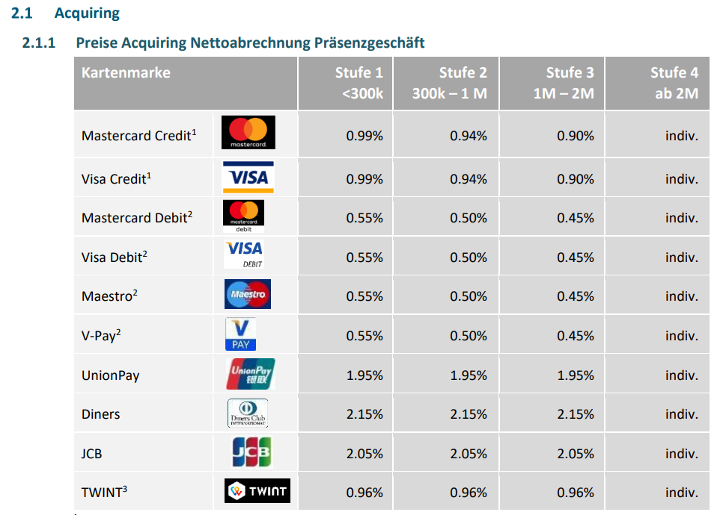
Konditionen Nets
 | Stufe 1 | Stufe 2 | Stufe 3
 | <300k | 300k - 1 M | 1 M - 2 M
MasterCard Kredit | 0.99 | 0.94 | 0.9
Visa Kredit | 0.99 | 0.94 | 0.9
MasterCard Debit | 0.55 | 0.5 | 0.45
Visa Debit | 0.55 | 0.5 | 0.45
Maesto National | 0.55 | 0.5 | 0.45
V PAY National | 0.55 | 0.5 | 0.45
JCB | 2.05 | 2.05 | 2.05
Twint | 0.96 | 0.96 | 0.96

Beispiel Berechnung

Vergleichsladen: | Muster Firma
Kartenanbieter: | Wordline
Berechnungszeitraum: | 31.07-01.08.2022
Gesamtsumme: | 1,167.80 |  |  |  | Gesamtsumme: | CHF 1,167.80
Transaktionskosten total: | 16.90 |  |  |  | Transaktionskosten: | CHF 8.08
Transaktion in % | 1.45 |  |  |  | Transaktion in % | CHF 0.69

Karte | ALT | ALT | ALT | ALT | Neu | Kondition | Neu | Ersparnis CHF | Ersparnis %
 | Totalbetrag (netto) der einzelnen Kreditkarten | Belege | Transaktionskosten netto | % |  |  | Total | CHF | %
MasterCard Kredit | CHF 163.10 |  | CHF 2.49 | 1.53 | MasterCard Kredit | 0.99 | CHF 1.61 | CHF 0.88 | 35.15
Visa Kredit | CHF 34.00 |  | CHF 0.79 | 2.32 | Visa Kredit | 0.99 | CHF 0.34 | CHF 0.45 | 57.39
MasterCard Debit | CHF 120.20 |  | CHF 1.49 | 1.24 | MasterCard Debit | 0.55 | CHF 0.66 | CHF 0.83 | 55.63
Visa Debit | CHF 362.20 |  | CHF 5.81 | 1.60 | Visa Debit | 0.55 | CHF 1.99 | CHF 3.82 | 65.71
Maesto National | CHF 327.75 |  | CHF 6.13 | 1.87 | Maesto National | 0.55 | CHF 1.80 | CHF 4.33 | 70.59
V PAY National | CHF 7.90 |  | CHF 0.63 | 7.97 | V PAY National | 0.55 | CHF 0.04 | CHF 0.59 | 93.10
Twint | CHF 169.55 |  | CHF 2.28 | 1.34 | Twint | 0.96 | CHF 1.63 | CHF 0.65 | 28.61
Total | CHF 1,184.70 |  | CHF 19.62 |  | Total |  | CHF 8.08 | CHF 11.54 | 58.83

Ihre Berechnung
Tragen Sie Ihre Werte analog Beispiel in die gelb markierten Felder ein

Vergleichsladen: |  |  | Tragen Sie hier den Namen Ihres Betriebes ein
Kartenanbieter: |  |  | Tragen Sie hier Ihren Kartenanbieter ein (Wordline, PayOne, etc.)
Berechnungszeitraum: |  |  | Tragen Sie hier Ihren Berechnungszeitraum ein (Abrechnungsperiode)
Gesamtsumme: |  |  | Tragen Sie hier Ihre Gesamtsumme (Gesamteinnahmen, Nettobertrag) ein |  | Gesamtsumme: | CHF -
Transaktionskosten total: |  |  | Tragen Sie hier Ihre totalen Transaktionskosten (netto) ein |  | Transaktionskosten: | CHF 0.00
Transaktion in % | #DIV/0! |  |  |  | Transaktion in % | #DIV/0!

Karte | ALT | ALT | ALT | ALT | Neu | Kondition | Neu | Ersparnis CHF | Ersparnis %
 | Totalbetrag (netto) der einzelnen Kreditkarten | Belege | Transaktionskosten netto | % |  |  | Total | CHF | %
MasterCard Kredit |  |  |  | #DIV/0! | MasterCard Kredit | 0.99 | CHF - | CHF - | #DIV/0!
Visa Kredit |  |  |  | #DIV/0! | Visa Kredit | 0.99 | CHF - | CHF - | #DIV/0!
MasterCard Debit |  |  |  | #DIV/0! | MasterCard Debit | 0.55 | CHF - | CHF - | #DIV/0!
Visa Debit |  |  |  | #DIV/0! | Visa Debit | 0.55 | CHF - | CHF - | #DIV/0!
Maesto National |  |  |  | #DIV/0! | Maesto National | 0.55 | CHF - | CHF - | #DIV/0!
V PAY National |  |  |  | #DIV/0! | V PAY National | 0.55 | CHF - | CHF - | #DIV/0!
Twint |  |  |  | #DIV/0! | Twint | 0.96 | CHF - | CHF - | #DIV/0!
Total | CHF - |  | CHF - |  | Total |  | CHF - | CHF - | #DIV/0!

 | Tragen Sie in dieser Spalte den totalen Nettobetrag der einzelnen Kreditkarten ein |  | Tragen Sie in dieser Spalte die Transaktionsbeträge (netto) der jeweiligen Kreditkarten ein |  |  |  |  | Ihre Ersparnise in CHF | Ihre Ersparnise in %
 |  |  |  |  |  |  |  | Angaben ohne Gewähr!

